Bug Report
Bug Report
Preconditions | Требования к функционалу: 1. Поиск срабатывает с первого символа принудительно 2. Разрешены кириллица и английские символы, цифры | Test environment | ОС:Windows 10 Pro, Версия:22H2, Сборка ОС: 19045.4291. Браузер: Google Chrome, Версия 124.0.6367.60 (Официальная сборка), (64 бит); Mozilla Firefox Версия: 126.0.1 (64-разрядный) | Author | Богомолов Глеб Алексеевич
Bug Id | Summary | Steps to reproduce | Expected Result | Actual Result | Severity | Priority | Status | Creation Date | Assigned developer
Bug Id 1 | Проверка поиска новости по дате с цифрами и названием месяца на латинице | 1. Нажать левой кнопкой мыши на строку поиска. 2. Ввести дату "21 февраля 2024" | Система отображает список новостей за 21 февраля 2024 года | Система отображает список рандомных новостей за 2024 год | Major | Normal | Open | 2024-06-10 | TOP24
Bug Id 2 | Проверка поиска новости транслитерацией на кириллице | 1. Нажать левой кнопкой мыши на строку поиска. 2. Произвести поиск по новостей по слову на кириллице транслитерацией (ыфьфт=shaman) | Система отображает список новостей, введенных в поисковую строку по слову ''shaman" на кириллице транслитерацией | Система выдает результат "Новостей нет" | Major | Normal | Open | 2024-06-10 | TOP24
Bug Id 3 | Проверка поиска новости по ФИО транслитерацией на латинице | 1. Нажать левой кнопкой мыши на строку поиска. 2. Ввести слово на латинице транслитерацией(vjcrdf=Москва) | Система отображает новости по словам, введенных в поисковую строку на латинице транслитерацией | Система выдает результат "Новостей нет" | Major | Normal | Open | 2024-06-10 | TOP24

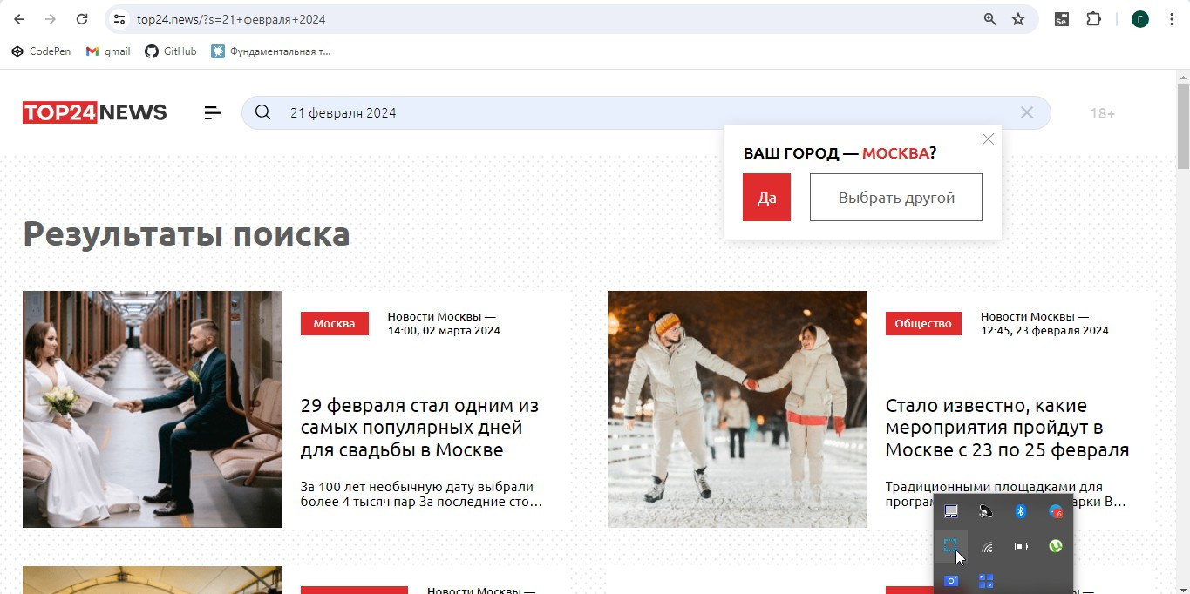
Screenshots
Bug Id 1

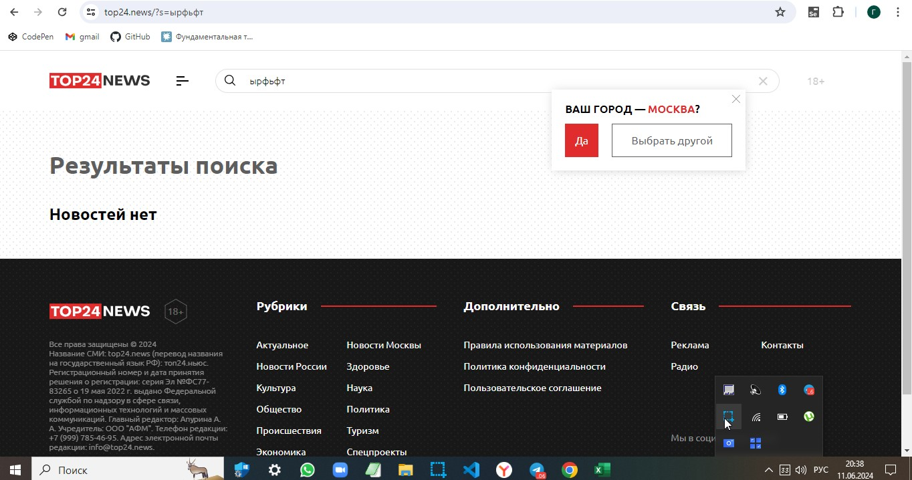
Bug Id 2

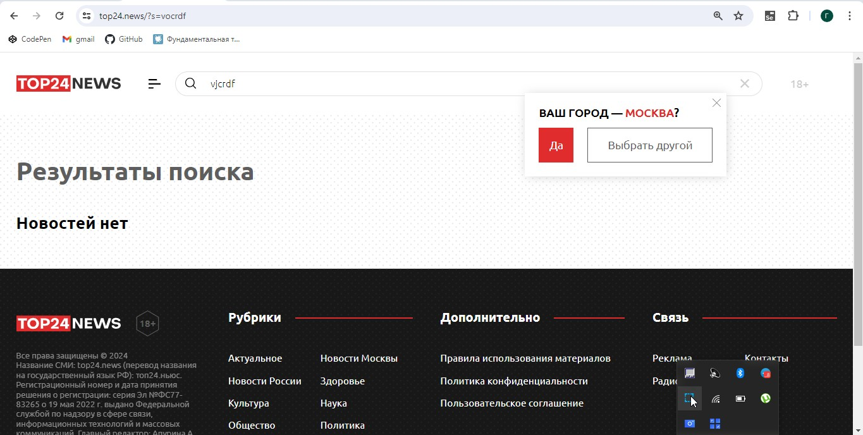
Bug Id 3

